关系图
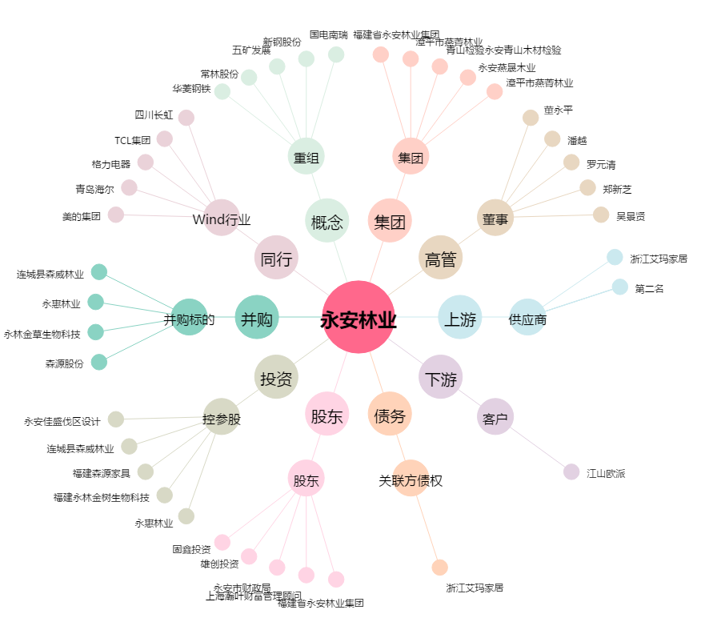
永安林业[000663.SZ] - 关系概览图

